상품제안서
스텐웰티스 280ml | 상품코드: S05846

 |  |  |  |  |  |  | 02-713-8555 | www.synergygift.co.kr
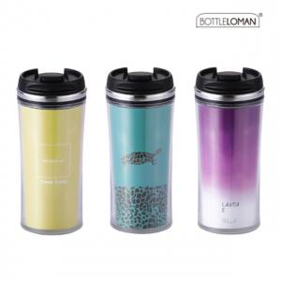

【상세/제작정보】 | <span style="font-size: 12pt;">- 개별인박스 및 선물포장지는 예고없이 변경될 수 있습니다.</span><br><span style="font-size: 12pt;">- 간지제작은 별도로 문의하여 주시기 바랍니다.</span>

【인쇄/포장옵션】 | 실크 / 포장지포장

【공급단가】 | 수량 | 100~ | 200~ | 500~ | 1,000~ | 3,000~
*VAT별도 | 단가 | 7,150원 | 6,760원 | 6,430원 | 6,270원 | 6,160원

【상품 URL】 | https://www.synergygift.co.kr:443/src/goods_detail.php?gdno=18392

